Hoja1
 |  | PRUEBAS DE INTERFAZ DE USUARIO (GUI)

 |  | CP01
 | PRUEBA | INTERFAZ DE USUARIO
 | REQUERIMIENTO | LOGIN

 | INTERFAZ INICIO DE SESION |  | Datos Entrada | Resultados Esperados | Recomendaciones | Estado CP
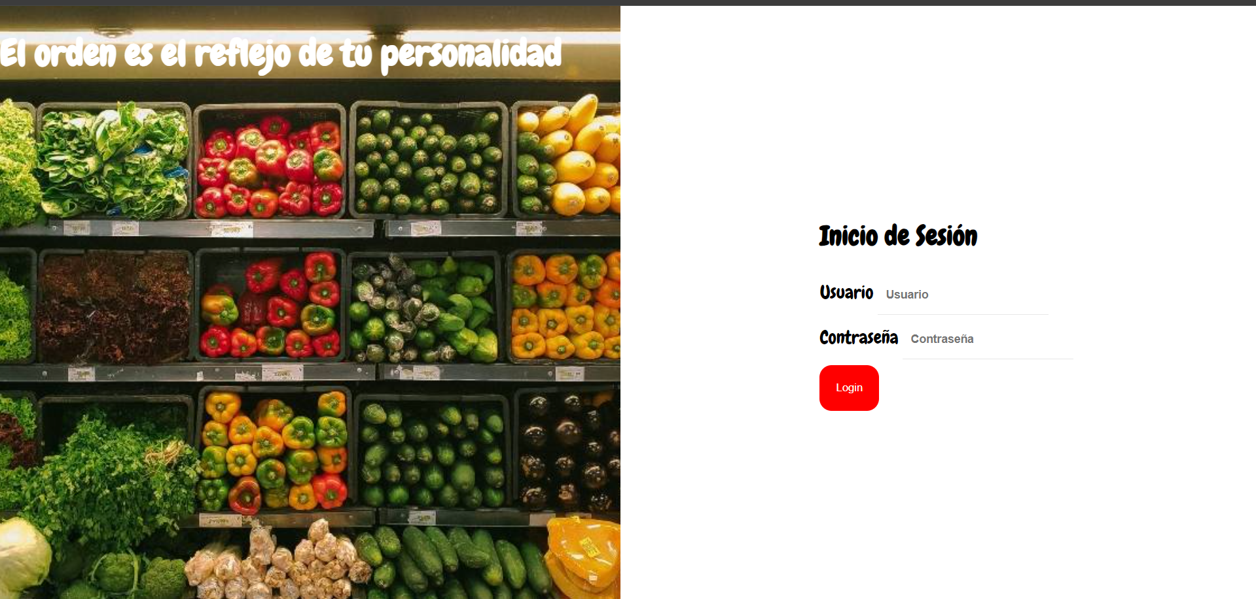 |  |  | Usuario: Juanita Contraseña:123 | Se ingresa el nombre de usuario y la casilla usuario acepta valores alfabeticos en mayusculas y minusculas. Se ingresan Letras, vocales y signos especiales y el componente no permite datos diferentes a Letras. El componenete de Contraseña permite el ingreso de datos como letras, vocales, numeros, signos especiales. | Ninguna. | APROBADO

 | Prueba requerimiento | CP002 Registrar usuarios

 | INTERFAZ HOME |  | Datos Entrada | Resultados Esperados | Recomendaciones | Estado CP
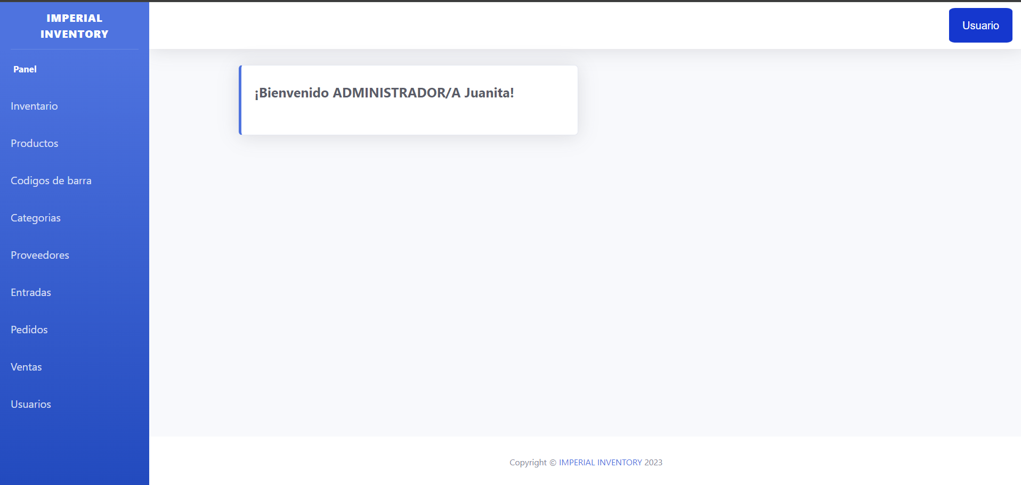 |  |  |  | . En el home principal se encuentra toda la informacion de las pestañas de todas las acciones que se realizaran en el sofware. . | Ninguna. | APROBADO

 | INTERFAZ INVENTARIO |  | Datos Entrada | Resultados Esperados | Recomendaciones | Estado CP
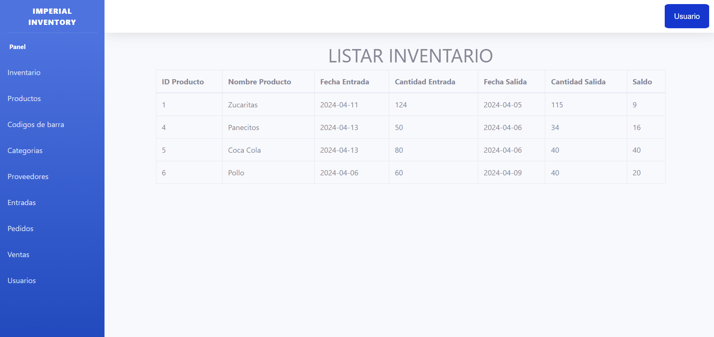 |  |  | muestra la recopilacion de la informacion de otras vistas | La interfaz de inventario se muestra en todos los roles y este recopila la informacion de los productos su nombre,id,fecha entrada,cantidad entrada,cantidad salida y saldo de este | Ninguna. | APROBADO

 | INTERFAZ PRODUCTOS |  | Datos Entrada | Resultados Esperados | Recomendaciones | Estado CP
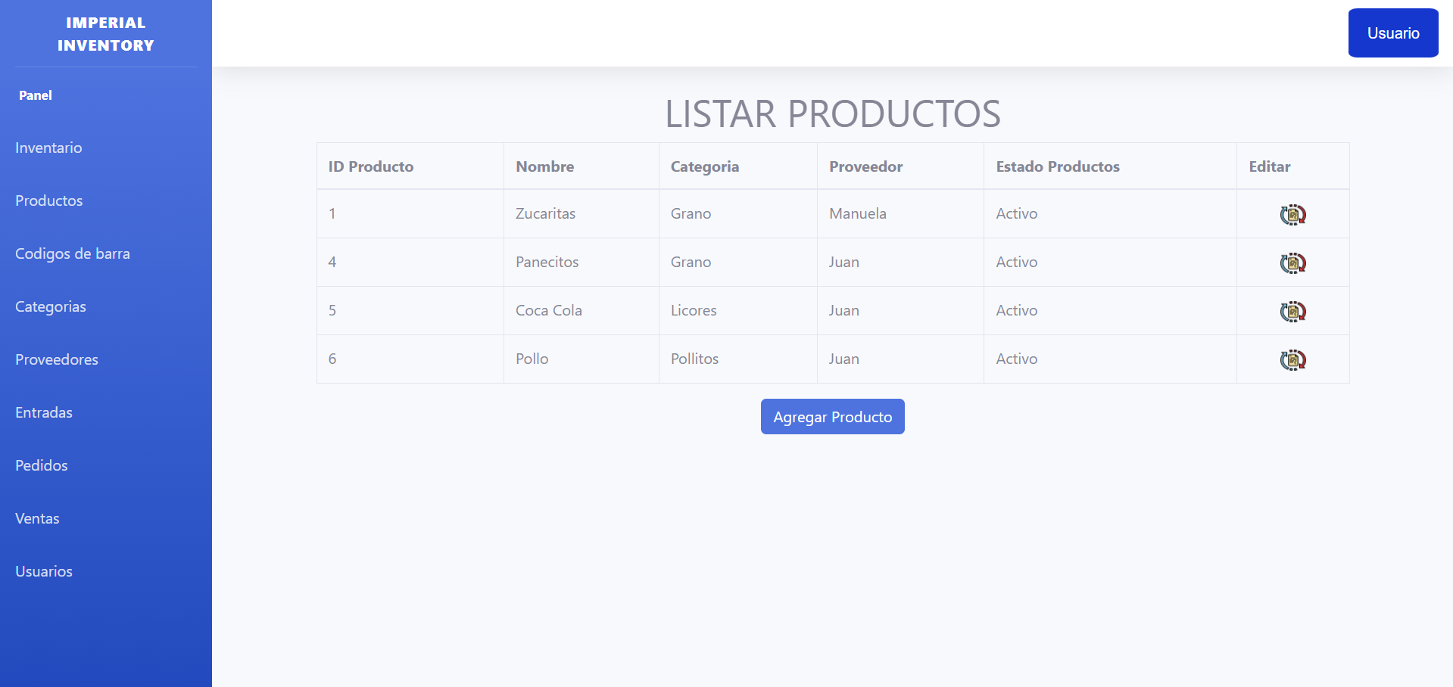 |  |  | En esta interfaz encontraras el apartado de productos | La interfaz productos podran verla todos los perfiles pero solo los que tienen permisos para modificarla son el administrador y el almacenista | Ninguna. | APROBADO

 | INTERFAZ AGREGAR PRODUCTOS |  | Datos Entrada | Resultados Esperados | Recomendaciones | Estado CP
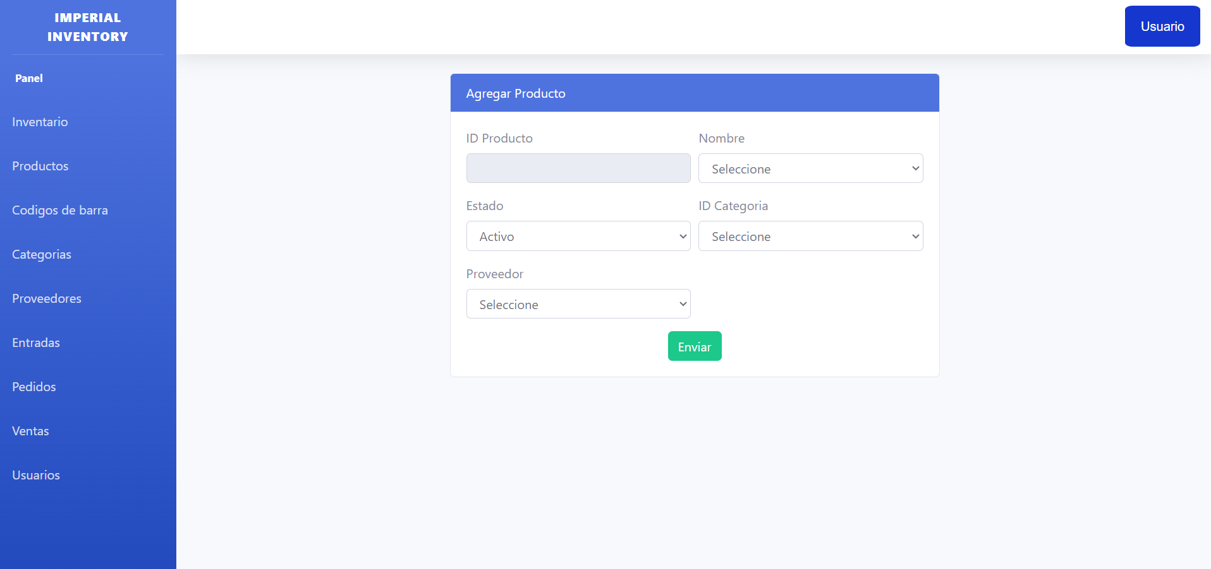 |  |  | - ID producto (es autoincrementable) - Nombre - Estado - ID categoria - Proveedor | El administardor y almacenista pueden agregar productos dependiendo de la informacion que se relaciona con las otras tablas el campo nombre muestra una lista de los elementos que hay en entrada el campo esatdo solo da dos opciones activo inactivo el campo id categoria trae listados de los elementos que hay en categoria el campo proveedor trae los datos de lo que hay en proveedor | Ninguna. | APROBADO

 | INTERFAZ CODIGO BARRAS |  | Datos Entrada | Resultados Esperados | Recomndaciones | Estado CP
 | 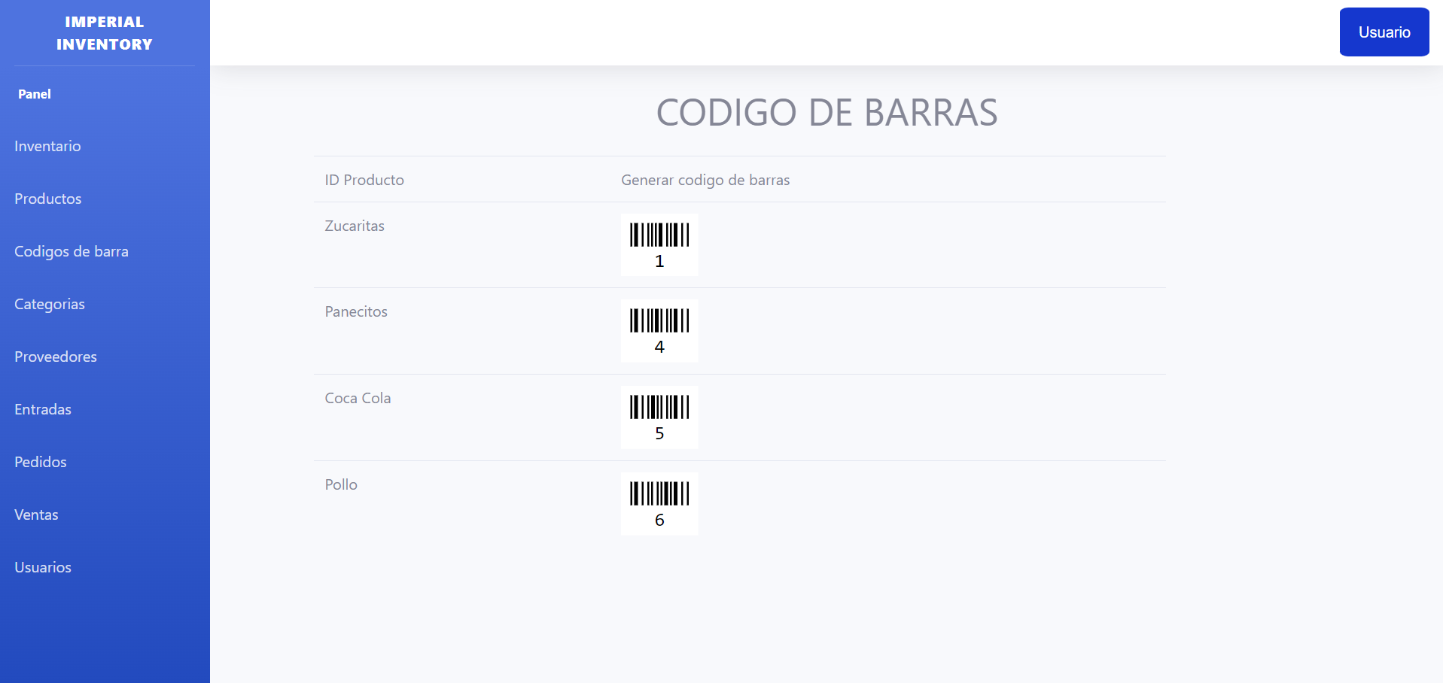 |  | Esta interfaz se encuentran lso codigos de barras de cada productos correspondiendo a su id | cuando se agrega un producto nuevo al sistema en esta interfaz se agrega automaticamente el codigo de barras correspondiente al id de ese nuevo producto y se muestra el id y el del producto | Ninguna. | APROBADO

 | INTERFAZ CATEGORIAS |  | Datos Entrada | Resultados Esperados | Recomndaciones | Estado CP
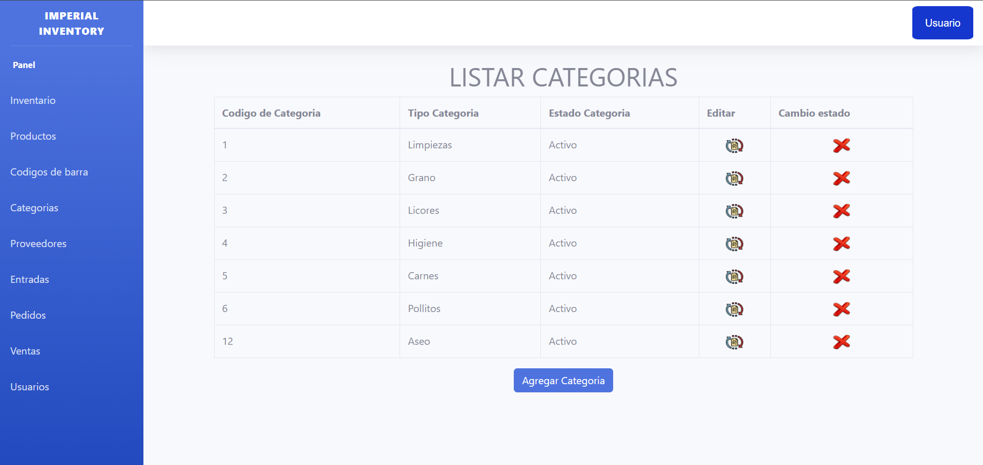 |  |  | interfaz para ver categorias existentes - Editar -Cambiar estado | Esta interfaz aaprte de mostar los datos de las categorias y adicionalmete da dos botones en los cuales se puede poner la categoria activa o inactiva y se puede cambiar el tipo de la categoria | Ninguna. | APROBADO

 | INTERFAZ AGREGAR CATEGORIA |  | Datos Entrada | Resultados Esperados | Recomndaciones | Estado CP
 |  |  | - ID Categoria (autoincrementable) - Tipo - Estado | aquellos con acceso a esta interfaz pueden agregar una nueva categoria ingresando la informacion necesaria para esta nueva categoria | Ninguna. | APROBADO

 | INTERFAZ ENTRADAS |  | Datos Entrada | Resultados Esperados | Recomndaciones | Estado CP
 | 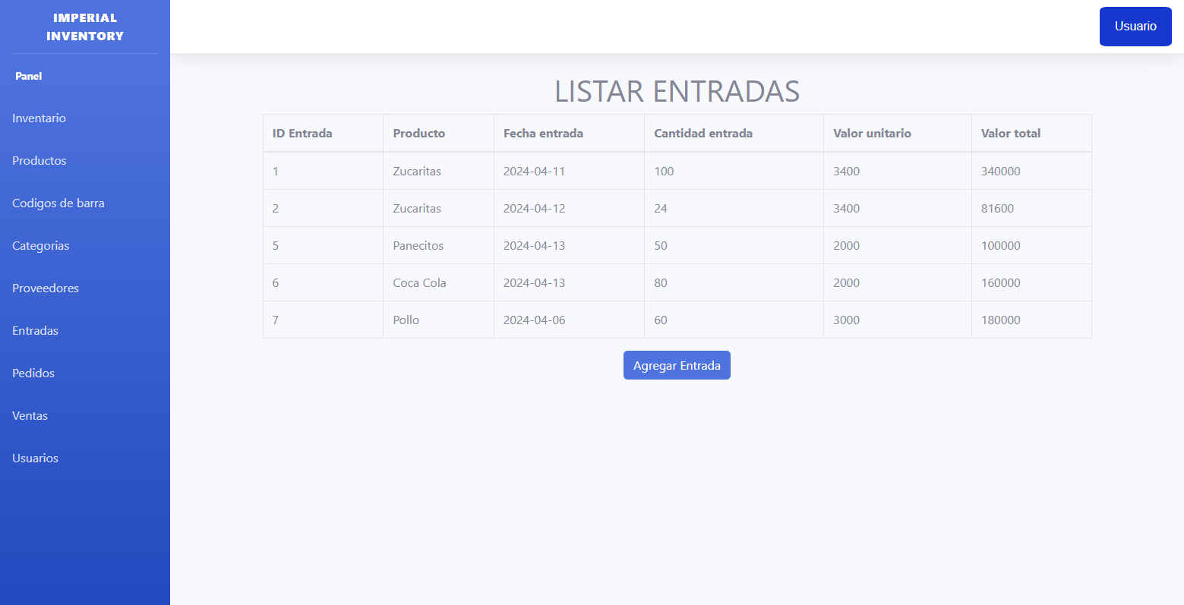 |  | Interfaz para observas las entradas realizadas y existentes | Esta interfaz nos muestra un listado detallado de las entradas realizadas con su cantidad y su fecha de entrada | Ninguna. | APROBADO

 | INTERFAZ AGREGAR ENTRADA |  | Datos Entrada | Resultados Esperados | Recomndaciones | Estado CP
 | 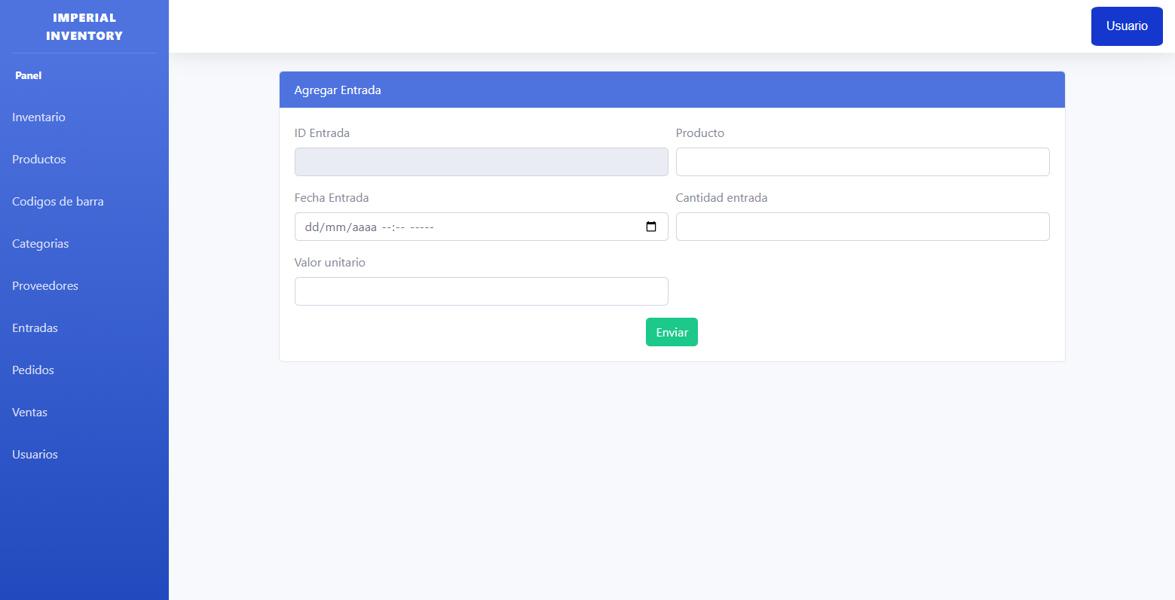 |  | ID de la entrada (autoincrementable) -Nombre del producto -Fecha de la entrada -Cantidad y su precio por unidad | No dejara ingresar fechas anteriores a la actual y en caso de agregar un producto ya existe se le añadira la cantidad de productos agregada a la actual o ya existe en bodega | Ninguna | APROBADO

 | INTERFAZ PEDIDO |  | Datos Entrada | Resultados Esperados | Recomndaciones | Estado CP
 | 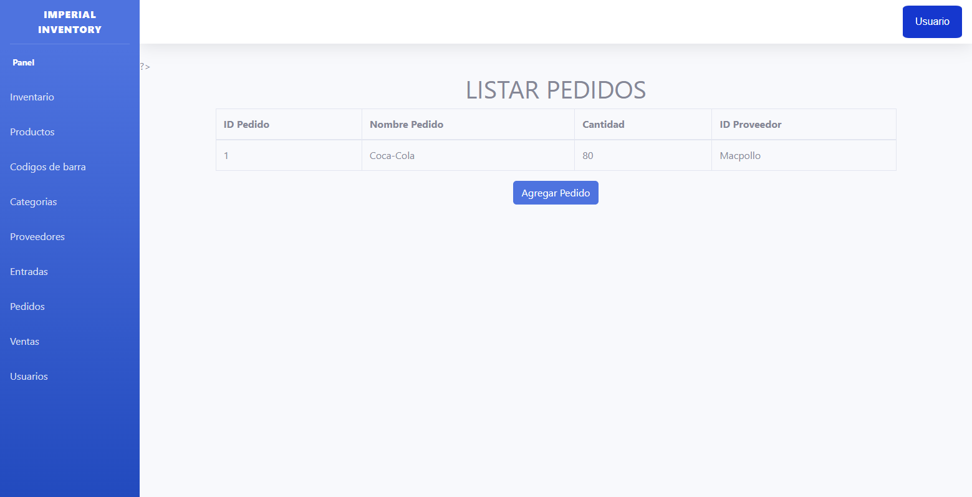 |  | Interfaz para observar los pedidos realizados | Nos muestra la cantidad de productos que se pidieron, el nombre del producto y el nombre del proveedor quien lo distribuye | Ninguna. | APROBADO

 | INTERFAZ AGREGAR PEDIDO |  | Datos Entrada | Resultados Esperados | Recomndaciones | Estado CP
 | 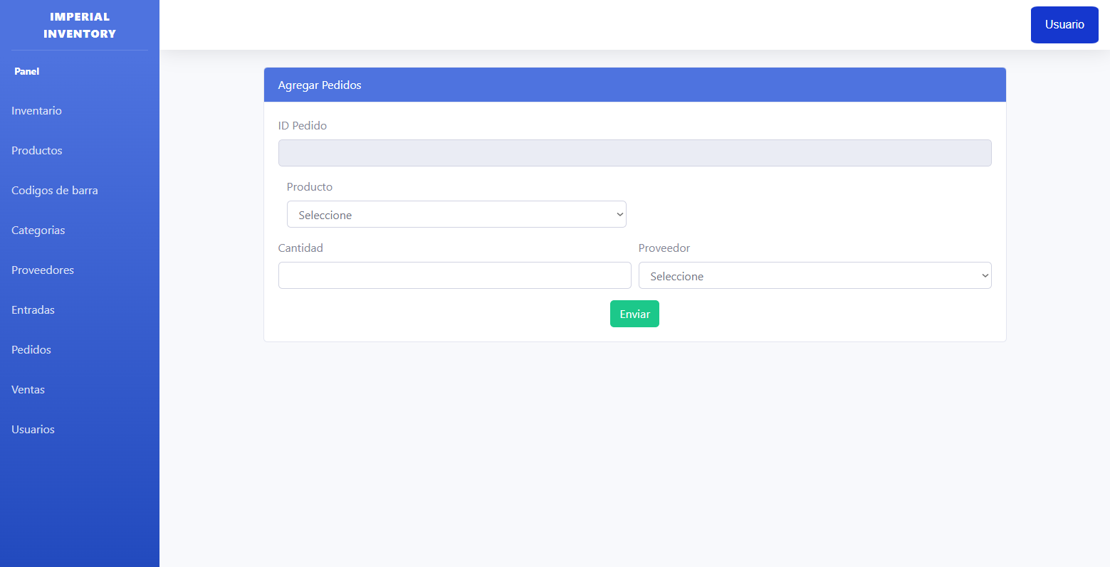 |  | -ID del pedido -Nombre producto -Cantidad -Proveedores | Mostrara una lista desplegable con el nombre de los productos ya existentes para tener orden a la hora derealizar dicho pedido al igual que con su proveedor | Ninguna. | APROBADO

 | INTERFAZ VENTAS |  | Datos Entrada | Resultados Esperados | Recomendaciones | Estado CP
 | 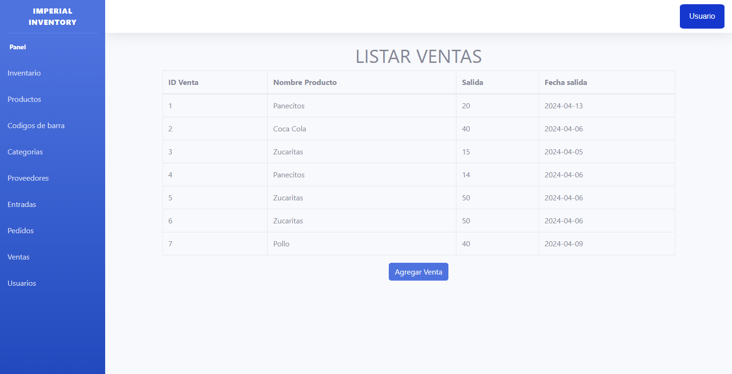 |  | Interfaz para observar las ventas realizadas y llevar un control | Nos deja observar un listado con los nombres, la cantidad y la fecha en la que se reliazo dicha venta | Ninguna | APROBADO

 | INTERFAZ AGREGAR VENTA |  | Datos Entrada | Resultados Esperados | Recomendaciones | Estado CP
 | 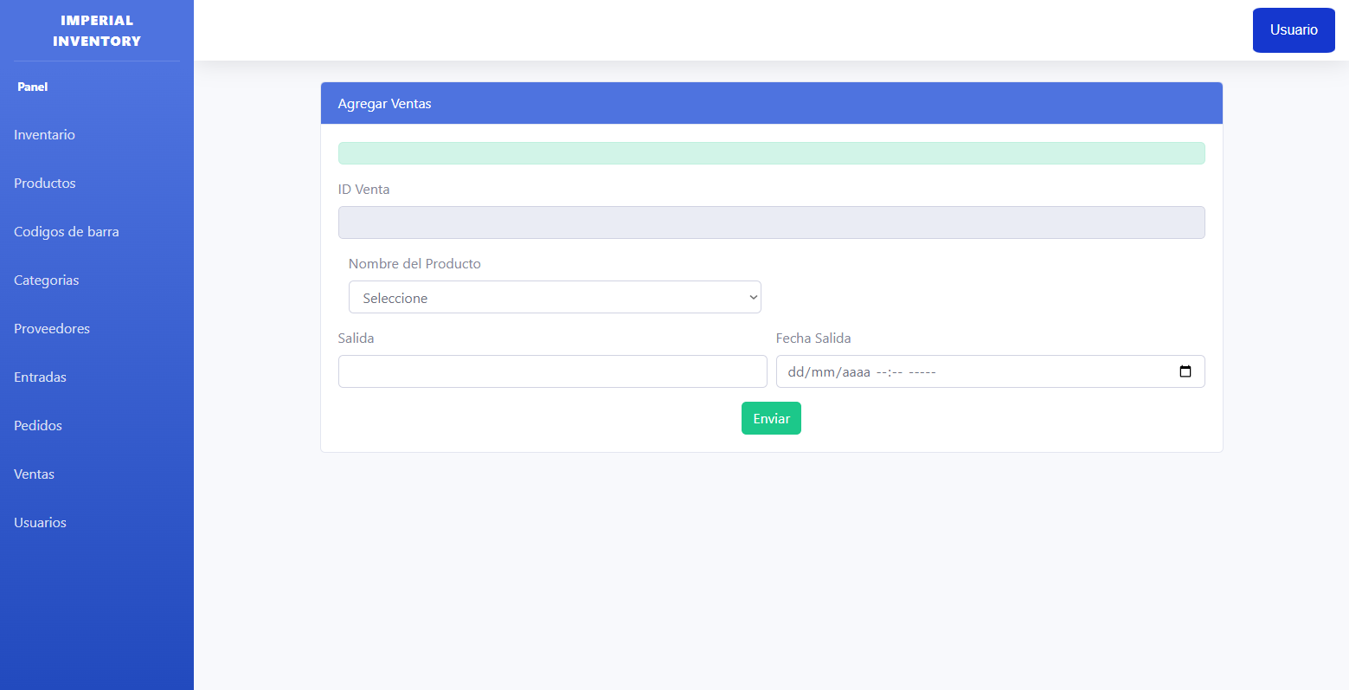 |  | -ID de la venta (autoincrementable) -Nombre del producto -Cantidad -Fecha | En el nombre del producto se deplagara una lista con los productos regustrados en la entradad y en la abla de productos, de acuerdo al producto que seleccione no dejara vender más cantidad de la que hay en bodega de ese producto y no deja hacer ventas de dias anteriores al actual y te mostara un mensaje avisando que no puedes vender más cantidad de la que hay en stock | Ninguna. | APROBADO

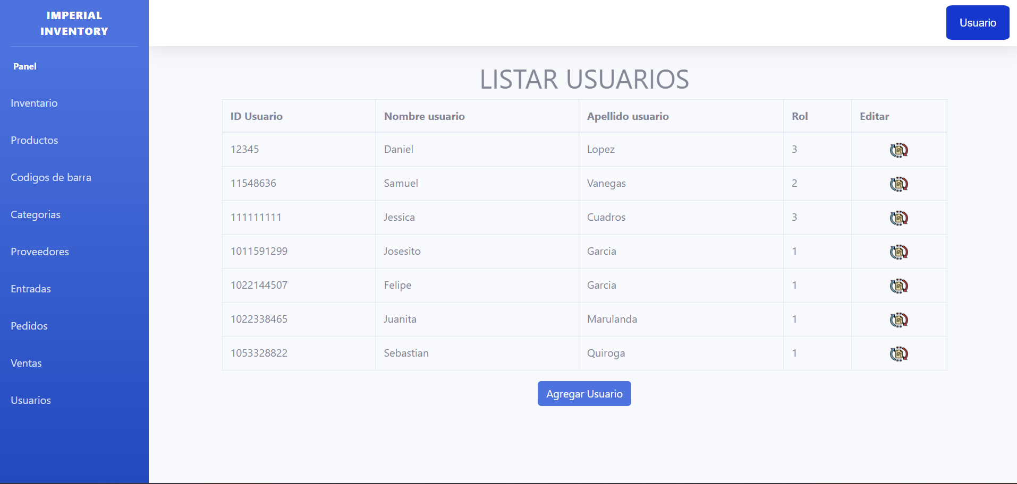
 | INTERFAZ USUARIOS |  | Datos Entrada | Resultados Esperados | Recomendaciones | Estado CP
 |  |  | interfaz para observar toda la informacion de los usarios del software - Editar | esta interfaz solo sera mostrada al administrador y en ella se mostrara toda la informacion de los usuarios incluyendo nombres aepllidos id y rol adicionalmenye tiene un boton de editar para cmabiarle el nombre de usuario y apellido | Ninguna | APROBADO

 | INTERFAZ NUEVO USAURIO |  | Datos Entrada | Resultados Esperados | Recomendaciones | Estado CP
 | 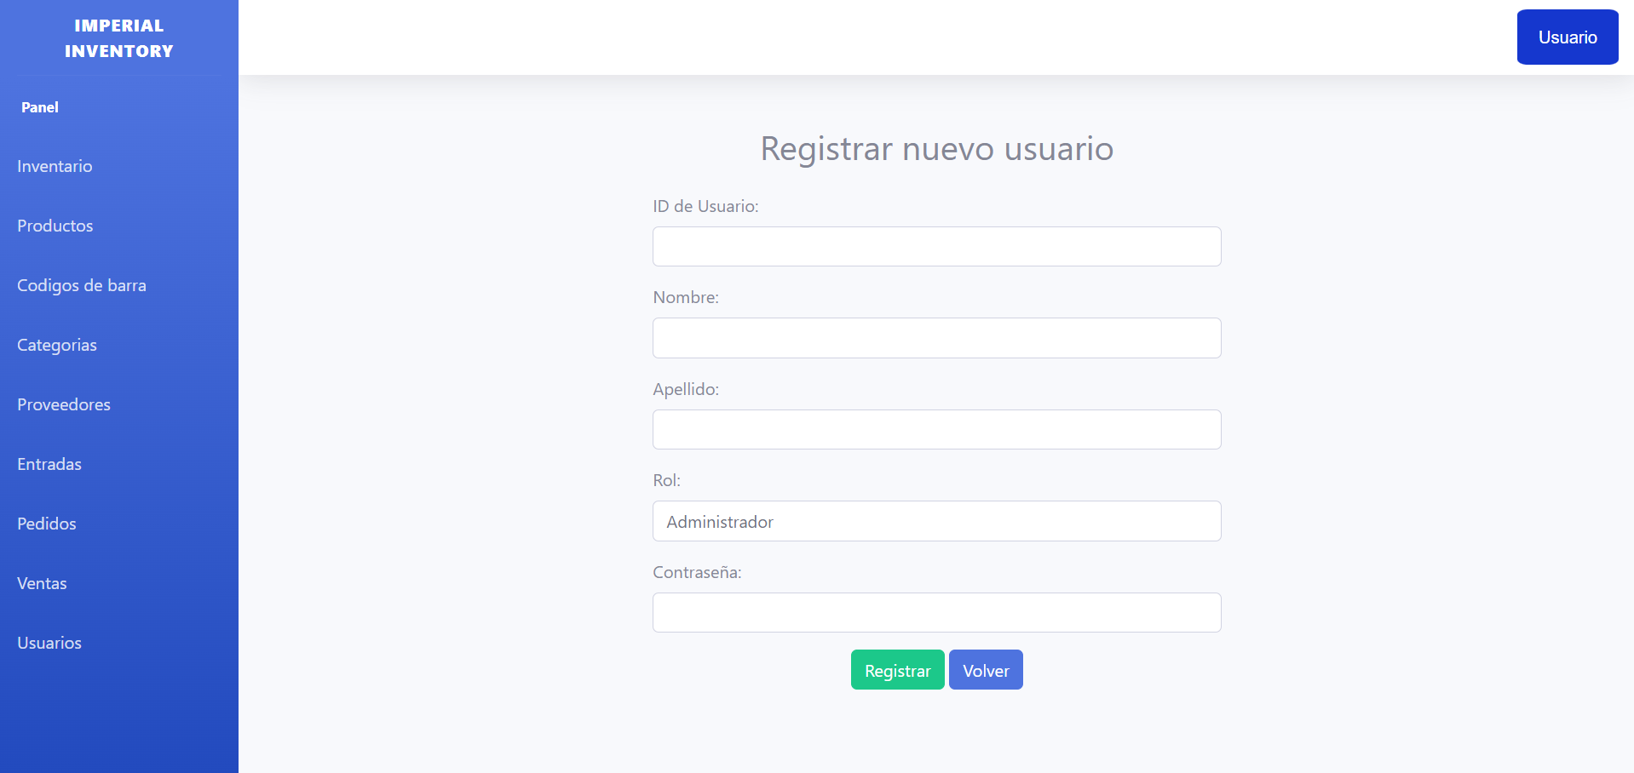 |  | - ID usaurio - Nombres - Apellidos - Rol - Contraseña | Cada usuario nuevo solo puede ser debidamente registrado por el administrador y este le proporcionaria todo esto a los roles correspondinetes El cuadro id solo recible numeros enteros los campos nombre y apellido solo reciben valores alfabeticos el campo rol muestar un despliegue de los roles existentes la contraseña tiene varias restricciones como minimo 8 caracteres y agregar un simbolo para mejorar la seguridad | Ninguna | APROBADO

